1_ログイン画面（レイアウト）
画面レイアウト
システム名 |  | サブシステム名 |  | 機能名 | 作成会社 | 担当者
勤怠管理システム |  | 基本情報管理 |  | ログイン画面/社員情報一覧画面/基本情報登録画面 | シンメトリクス | 知野

ログイン画面
社員ID:英数10文字
パスワード:英数20文字まで
メッセージボックス:30文字まで

 | 社員ID |  | IH10000001

 | パスワード |  | *********

ログイン画面仕様
ログインボタンを押された場合、社員IDとパスワードにより、社員マスタを照合してから、ログインします。
パスワードは、入力された文字を「*」に変換して表示します。
エラー処理：
社員IDチェックを実施して、存在しない場合は以下のメッセージを表示します。
「社員IDが違います。」
パスワードが違う場合は、入力欄を空欄にしてから以下のメッセージを表示します。
「パスワードが違います。」
閉じる：
画面を閉じます。
操作ミス防止のために、ログインボタンから離れた位置に配置します。
 |  | パスワードが違います。

ログイン

閉じる

画面を閉じる

2_社員情報一覧（レイアウト）
画面レイアウト
システム名 |  |  |  | サブシステム名 |  |  | 機能名 |  |  |  |  |  | 作成会社 | 担当者
勤怠管理システム |  |  |  | 基本情報管理 |  |  | ログイン画面/社員情報一覧画面/基本情報登録画面 |  |  |  |  |  | シンメトリクス | 知野

社員情報一覧
社員情報一覧仕様
社員ID：英数10文字
入社年月日：YYYY/MM/DDの形で画面表示、YYYYMMDDの形でDB保存
所属：10文字以内
性別：3文字以内（男、女）
年齢：数字10文字以内
メールアドレス：英数符号で50文字以内
・検索：社員ID、所属、入社年月日の入力有無により、組み合わせた条件で検索を実行します。それぞれの項目に入力が無い場合は、その項目を検索条件から外します。
追加：基本情報入力画面へ遷移します。
削除：選択のチェックボックスを入れた情報を削除します。操作ミス防止のために、追加から少し離れた位置かつ左に配置します（人間は左を選択しにくいため）。また、押された場合は「削除してもよろしいですか？」
ログアウト：画面を閉じて、ログアウトします。
スクロール：表示可能な数を超えたら、右の「▽△」からスクロール操作で表示します。

ログアウト
 | 社員ID |  | IH10000001 |  |  |  |  |  | 所属

 | 入社年月日 |  | YYYY/MM/DD |  | ～ | YYYY/MM/DD

削除
追加
検索

選択 |  | 社員ID |  | 入社年月日 | 氏名 |  | 性別 | 年齢 |  | 所属 | メールアドレス
 |  | 〇〇（10桁） |  | YYYY/MM/DD | 〇〇（20文字以内） |  | 〇 | 〇〇 |  | 〇〇（10文字以内） | 〇〇（50文字以内） | △

 |  |  |  |  |  |  |  |  |  |  |  | ▽

3_社員情報登録・更新（レイアウト）
画面レイアウト
システム名 | サブシステム名 |  | 機能名 | 作成会社 | 担当者
勤怠管理システム | 基本情報管理 |  | ログイン画面/社員情報一覧画面/基本情報登録画面 | シンメトリクス | 知野

社員情報登録・更新
社員情報登録・更新仕様
社員ID：英数字10文字
氏名：20文字以内
所属：10文字以内
性別：3文字以内
電話番号：数字13桁以内
入社年月日：YYYY/MM/DDの形で画面表示、YYYYMMDDの形でDB保存
年齢：数字3桁以内
メールアドレス：英数符号で50文字以内
登録：押された場合、入力された内容を一覧で表示してから、もう一度登録ボタンを押したら情報を登録（ヒューマンエラー対策）
修正：登録ボタンを押されて、内容を一覧で表示してから修正ボタンを押すと情報が登録されず、入力画面に戻る（ヒューマンエラー対策）
戻る：社員情報一覧に戻る

 | 社員ID | IH10000001

 | 氏名

 | 所属

 | 性別

 | 電話番号 | 12345678

 | 入社年月日 | YYYY/MM/DD

 | 年齢

 | メールアドレス | BBBBBB@BB.com

修正
登録

戻る

4_勤怠情報一覧（日別）
画面レイアウト
システム名 |  |  |  |  |  | サブシステム名 |  |  |  | 機能名 | 作成会社 | 担当者
勤怠管理システム |  |  |  |  |  | 基本情報管理 |  |  |  | 勤退情報一覧（日別）/勤怠情報一覧（月別）/勤怠情報登録更新 | シンメトリクス | ジョウ

勤怠情報登録
勤怠情報（月別）
 | 社員番号
 | 氏名
 | 所属

 | 日付 | 曜日 | 勤務区分 | 出勤時間 | 退勤時間 | 休憩時間 | 作業時間 | 残業時間 | 作業内容

保存
メニューに戻る

5_勤怠情報一覧（月別）
画面レイアウト
システム名 |  |  |  |  |  | サブシステム名 | 機能名 | 作成会社 | 担当者
勤怠管理システム |  |  |  |  |  | 基本情報管理 | 勤退情報一覧（日別）/勤怠情報一覧（月別）/勤怠情報登録更新 | シンメトリクス | ジョウ

勤怠情報（日別）
 | 社員番号
 | 氏名
 | 所属

 | 年度

 | 月 | 営業日数 | 出勤日数 | 稼働時間(H) | 残業時間(H) | コメント

保存
メニューに戻る

6_勤怠情報登録更新
画面レイアウト
システム名 |  | サブシステム名 | 機能名 | 作成会社 | 担当者
勤怠管理システム |  | 基本情報管理 | 勤退情報一覧（日別）/勤怠情報一覧（月別）/勤怠情報登録更新 | シンメトリクス | ジョウ

 | 社員番号
 | 氏名
 | 所属

 | 日付
 | 作業開始時間
 | 作業終了時間
 | 休憩時間
 | 状態
 | 作業内容

登録
メニューに戻る

7_勤怠承認一覧（レイアウト）
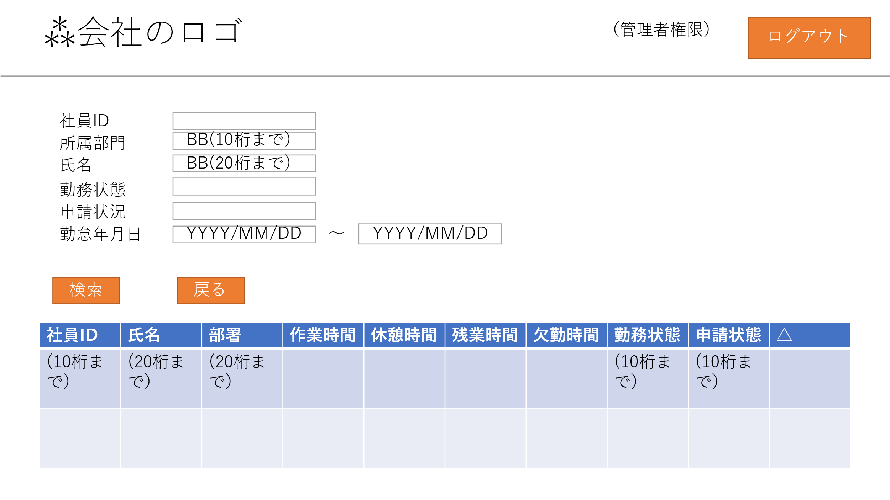
画面レイアウト
システム名 | サブシステム名 | 機能名 | 作成会社 | 担当者
勤怠管理システム | 基本情報管理 | 勤退承認一覧/勤怠承認詳細 | シンメトリクス | 長島

勤怠承認一覧

*管理者権限*
勤怠承認一覧仕様
ログアウト：画面を終了し、ログアウトする
社員ID：10桁までの社員IDを検索する
所属部門：所属している10桁までの部署を検索する
氏名：20桁までの名前を検索する
勤務状態：出席、欠席、早退、テレワークなどを記入する
申請状況：勤怠情報の申請状況を表示する
検索：社員ID、所属部署、氏名、勤務状況、申請状況、勤怠年月日の中で記入したものに当てはまるものを検索し、「8.勤怠管理承認詳細」に表示する。
戻る：「2.社員情報一覧」に戻る

8_勤怠承認詳細（レイアウト）
画面レイアウト
システム名 | サブシステム名 | 機能名 | 作成会社 | 担当者
勤怠管理システム | 基本情報管理 | 勤退承認一覧/勤怠承認詳細 | シンメトリクス | 長島

勤怠承認詳細

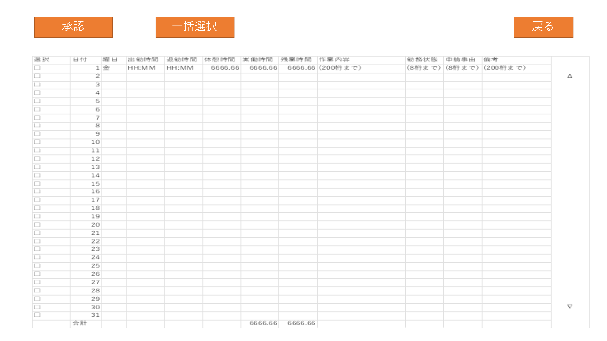
*管理者権限*
勤怠承認詳細仕様
承認：選択したものを一覧で表示する。もう一度、承認ボタンを押したら、選択したものの変更を認める（ヒューマンエラー対策）
一括選択：すべて選択する。
戻る：「7.勤怠承認一覧」に戻る

